画面設計書
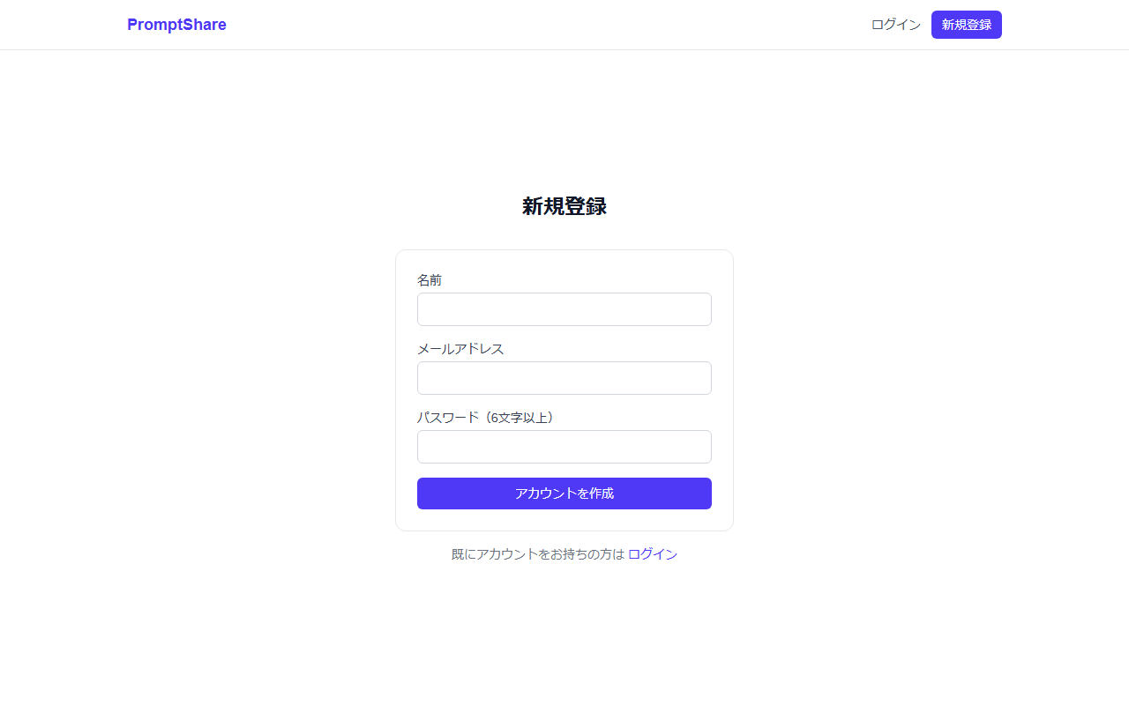
■ 画面一覧
画面名 | URL | 認証 | 説明
トップページ | / | 不要 | プロンプト一覧。新着/人気タブ・カテゴリ・タグで絞り込み可能
プロンプト詳細 | /prompts/[id] | 一部必要 | 本文全文・コピーボタン・いいね・コメント一覧
プロンプト投稿 | /prompts/new | 必要 | タイトル・本文・カテゴリ・タグを入力して投稿
ログイン | /login | 不要 | メール・パスワードでログイン
新規登録 | /register | 不要 | 名前・メール・パスワードでアカウント作成
マイページ | /mypage | 必要 | 自分の投稿プロンプト一覧

■ 共通レイアウト
ナビゲーションバー | ロゴ（トップリンク）/ 投稿ボタン / ログイン・ログアウト / マイページ
背景色 | gray-50（薄いグレー）
最大幅 | max-w-5xl（トップ）/ max-w-3xl（詳細）
フォント | Geist Sans（Google Fonts）

■ 画面スクリーンショット

トップページ (/)
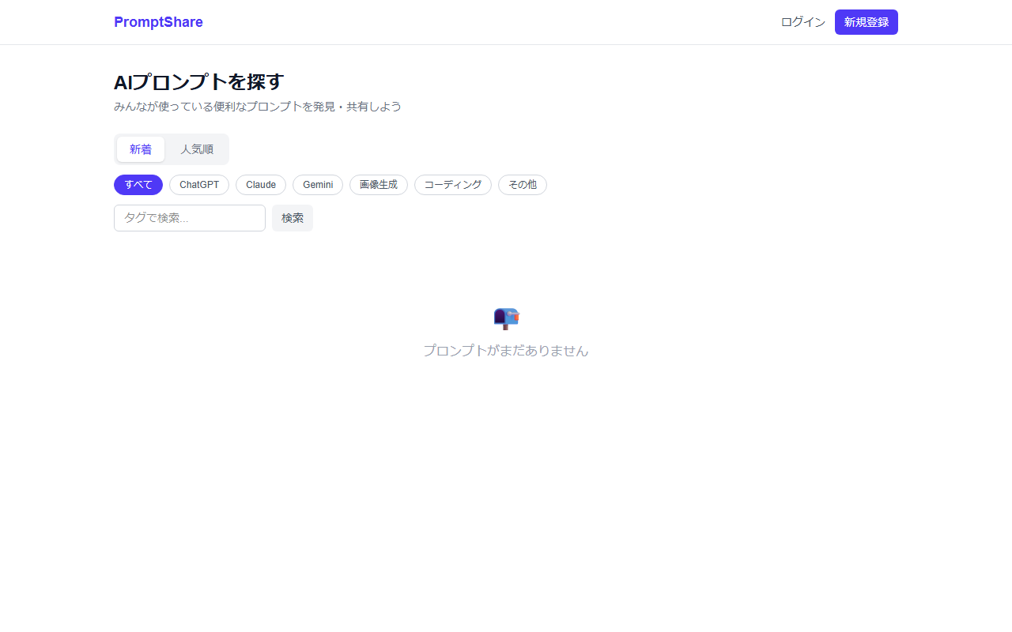

ログインページ (/login)
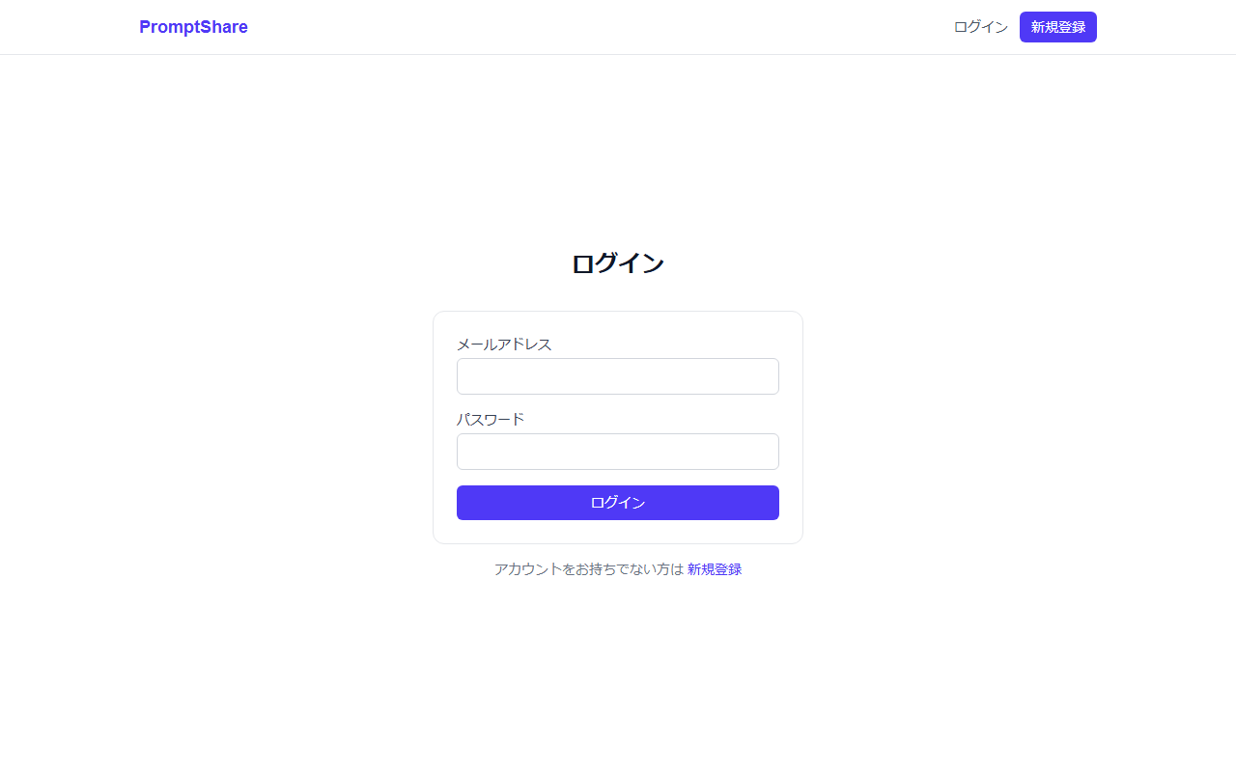

新規登録ページ (/register)

